UC01_SP
Cenário/Caso de Uso ( UC01)
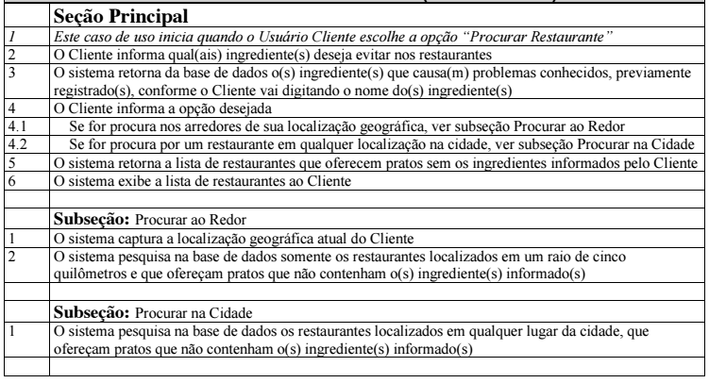

 | Atributos de Qualidade (indique sua justificativa abaixo para cada atributo)
Atômico |  | Este caso de uso aparenta não ser atômico, pois depende de outras implementações para ser implementado como um todo, neste caso, a funcionalidade de visualização de sua localização geográfica e dos restaurantes mais próximos.
Completo |  | Este caso de uso aparenta estar completo por estar bem detalhado, apresentando todos os seus possíveis caminhos, com todas as informações necessárias.
Consistente |  | Este caso de uso parece ser consistente, pois sua definição está bem alinhada com os outros e aparentemente não apresenta conflito com os demais.
Conciso |  | Este caso de uso aparenta apresentar uma descrição bem definida, sem informações desnecessárias.
Estimável |  | Este caso de uso não parece ser estimável, pois possui seu escopo um pouco extenso, não podendo ter seu tempo facilmente estimável.
Entendível |  | Este caso de uso aparenta ser entendível, pois sua definição está compreensível e sua linguagem está de fácil compreensão.
Factível |  | Este caso de uso parece ser factível, pois está bastante razoável e viável de ser compreendido e implementado.
Independente |  | Este caso de uso aparenta não ser independente, por possuir dependência de que outra funcionalidade seja implementada.
Negociável |  | Este caso de uso não parece ser negociável, pois seu escopo não é flexível e sua implementação é necessária de ser implementada, conforme especificado no requisito.
Não Ambíguo |  | Este caso de uso parece ser não ambíguo, por estar bem claro e também satisfazendo a necessidade associada ao caso de uso.
Prioritizável |  | Este caso de uso é prioritizável, pois possui uma importância maior de implementação em relação aos demais, por se tratar da funcionalidade mais importante do contexto da aplicação.
Pequeno |  | Este caso de uso não parece ser pequeno, pois seu escopo não é simples e necessita de um esforço cuidadoso para ser implementado.
Testável |  | Este caso de uso aparenta ser testável, pois parece ser fácil de ser verificado quanto ao seu objetivo.
Valioso |  | Este caso de uso parece ser valioso, pois sua implementação é de fundamental importância para o cliente e para o negócio.

UC01_FA1
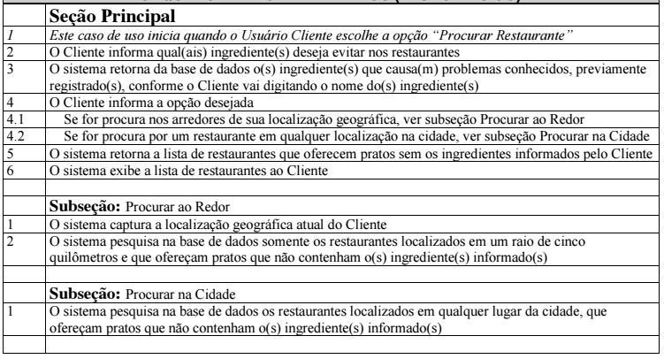
Cenário/Caso de Uso ( UC01 )

 | Atributos de Qualidade (indique sua justificativa abaixo para cada atributo)
Atômico |  | Este caso de uso aparenta não ser atômico, pois depende de outras implementações para ser implementado como um todo, neste caso, a funcionalidade de visualização de sua localização geográfica e dos restaurantes mais próximos.
Completo |  | Este caso de uso aparenta estar completo por estar bem detalhado, apresentando todos os seus possíveis caminhos, com todas as informações necessárias.
Consistente |  | Este caso de uso parece ser consistente, pois sua definição está bem alinhada com os outros e aparentemente não apresenta conflito com os demais.
Conciso |  | Este caso de uso aparenta apresentar uma descrição bem definida, sem informações desnecessárias.
Estimável |  | Este caso de uso não parece ser estimável, pois possui seu escopo um pouco extenso, não podendo ter seu tempo facilmente estimável.
Entendível |  | Este caso de uso aparenta ser entendível, pois sua definição está compreensível e sua linguagem está de fácil compreensão.
Factível |  | Este caso de uso parece ser factível, pois está bastante razoável e viável de ser compreendido e implementado.
Independente |  | Este caso de uso aparenta não ser independente, por possuir dependência de que outra funcionalidade seja implementada.
Negociável |  | Este caso de uso não parece ser negociável, pois seu escopo não é flexível e sua implementação é necessária de ser implementada, conforme especificado no requisito.
Não Ambíguo |  | Este caso de uso parece ser não ambíguo, por estar bem claro e também satisfazendo a necessidade associada ao caso de uso.
Prioritizável |  | Este caso de uso é prioritizável, pois possui uma importância maior de implementação em relação aos demais, por se tratar da funcionalidade mais importante do contexto da aplicação.
Pequeno |  | Este caso de uso não parece ser pequeno, pois seu escopo não é simples e necessita de um esforço cuidadoso para ser implementado.
Testável |  | Este caso de uso aparenta ser testável, pois parece ser fácil de ser verificado quanto ao seu objetivo.
Valioso |  | Este caso de uso parece ser valioso, pois sua implementação é de fundamental importância para o cliente e para o negócio.

UC02_SP
Cenário/Caso de Uso ( UC02 )


 | Atributos de Qualidade (indique sua justificativa abaixo para cada atributo)
Atômico |  | Este caso de uso aparenta ser atômico, pois independe dos demais casos de uso para ser compreendido, deixando bem claro o seu escopo.
Completo |  | Este caso de uso aparenta estar completo por estar bem detalhado, apresentando todos os seus possíveis caminhos, com todas as informações necessárias.
Consistente |  | Este caso de uso parece ser consistente, pois sua definição está bem alinhada com os outros e aparentemente não apresenta conflito com os demais.
Conciso |  | Este caso de uso aparenta apresentar uma descrição bem definida, sem informações desnecessárias.
Estimável |  | Este caso de uso parece ser estimável, pois possui seu escopo pequeno, podendo ter seu tempo facilmente estimável.
Entendível |  | Este caso de uso aparenta ser entendível, pois sua definição está compreensível e sua linguagem está de fácil compreensão.
Factível |  | Este caso de uso parece ser factível, pois está bastante razoável e viável de ser compreendido e implementado.
Independente |  | Este caso de uso aparenta ser independente, por não possuir dependência alguma, sem nenhuma relação de implementação com outro caso de uso.
Negociável |  | Este caso de uso não parece ser negociável, pois seu escopo não é flexível e sua implementação é necessária de ser implementada, conforme especificado no requisito.
Não Ambíguo |  | Este caso de uso parece ser não ambíguo, por estar bem claro e também satisfazendo a necessidade associada ao caso de uso.
Prioritizável |  | Este caso de uso é prioritizável, pois possui uma importância maior de implementação em relação aos demais.
Pequeno |  | Este caso de uso parece ser pequeno, pois seu escopo é simples e necessita apenas de um pequeno esforço para ser implementado.
Testável |  | Este caso de uso aparenta ser testável, pois parece ser fácil de ser verificado quanto ao seu objetivo.
Valioso |  | Este caso de uso parece ser valioso, pois sua implementação é de fundamental importância para o cliente e para o negócio.

